Présentation
Outil d'aide à la décision du quartier Bolton-Est

Date de création
Nom de la proposition
Éléments de la proposition

Cet outil d'aide à la décision a été conçu par des étudiants à maîtrise en gestion de l'environnement de l'Université de Sherbrooke dans le cadre du cours ENV803 - Projet intégrateur.
Marie Beauchamp-Léveillé, Jézabel Dubuc, Étienne Lagacé Laliberté et Florence Paré - Hiver 2020

Cet outil est remis à la Fédération Canadienne des Municipalités comme annexe 5 du rapport Réhabilitation d'une sablière : Plan d'action en aménagement durable
Rapport préparé par la Municipalité de Bolton-Est
FMV 16781

Guide d'utilisation
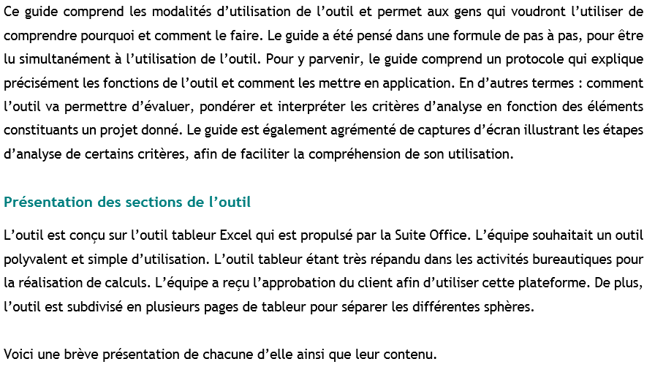
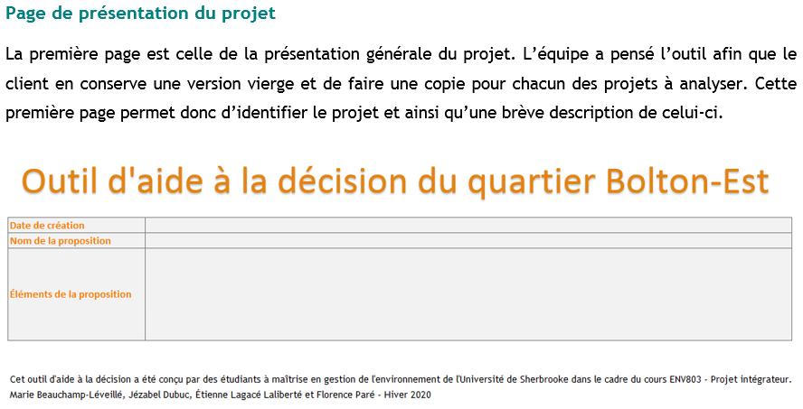
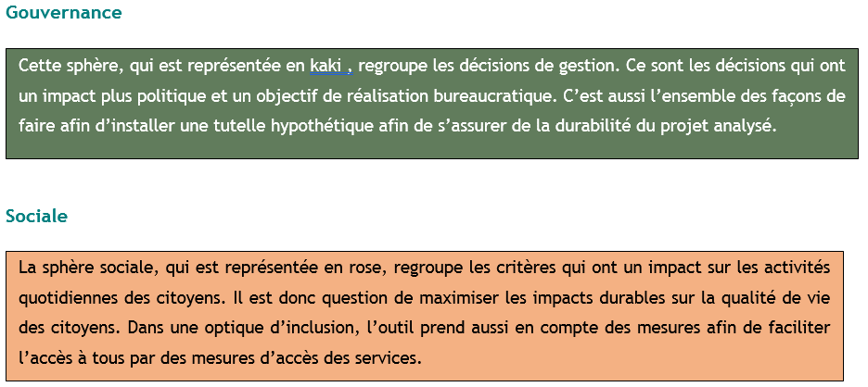
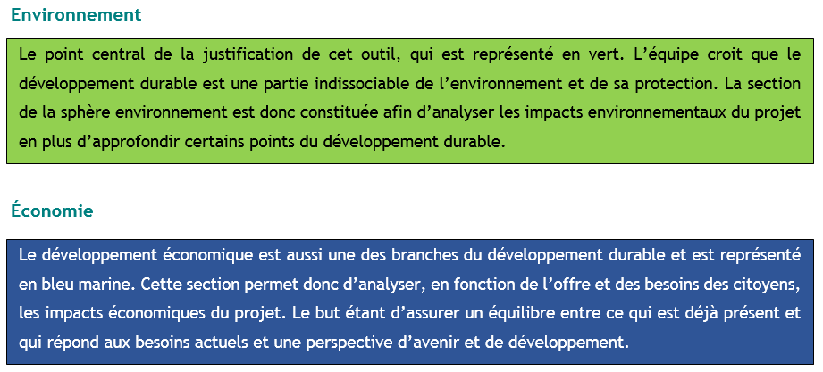
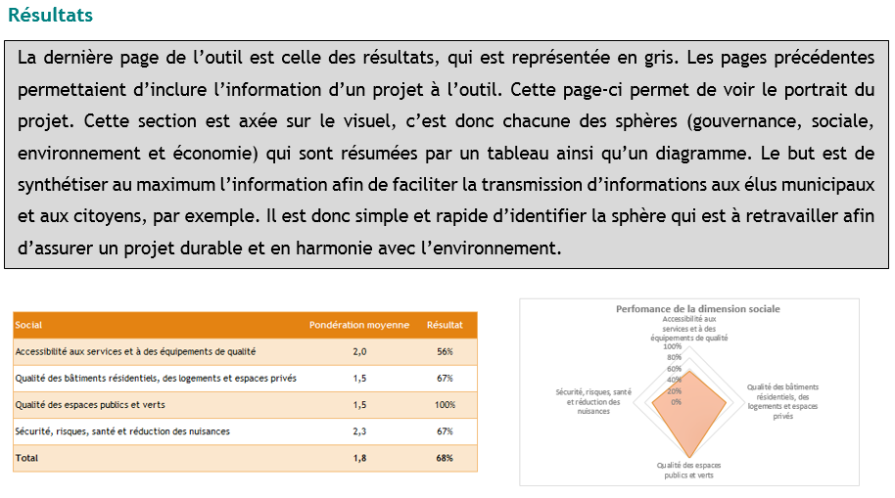
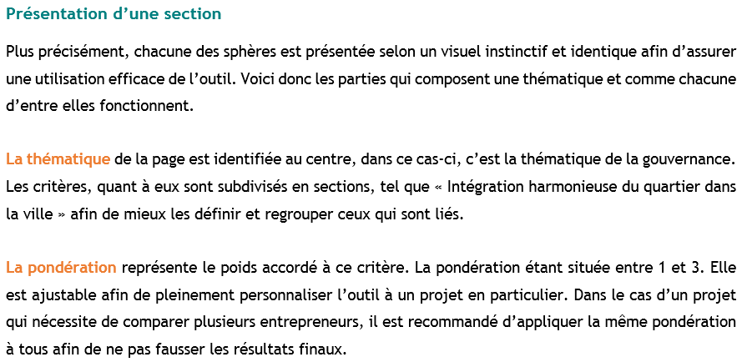
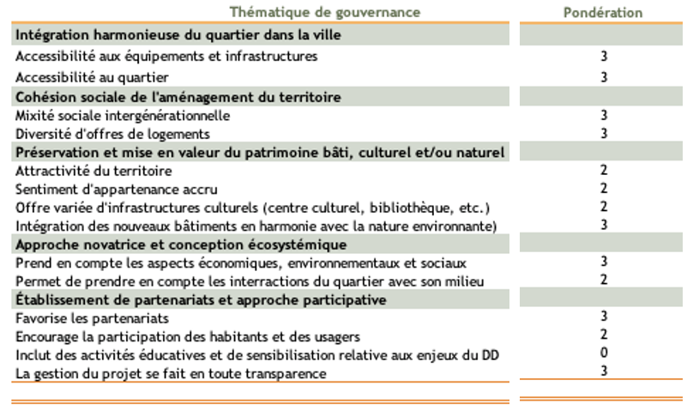
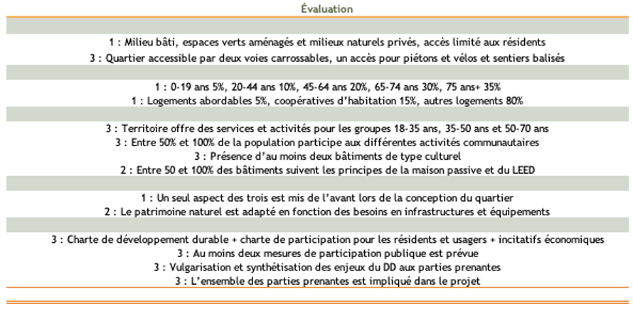
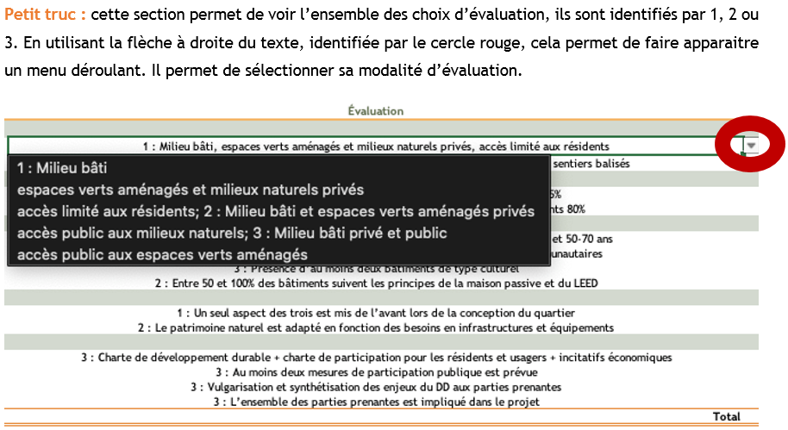
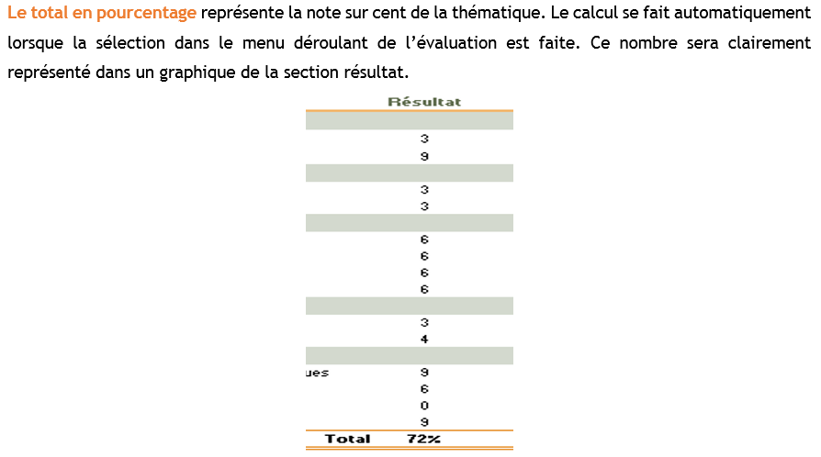
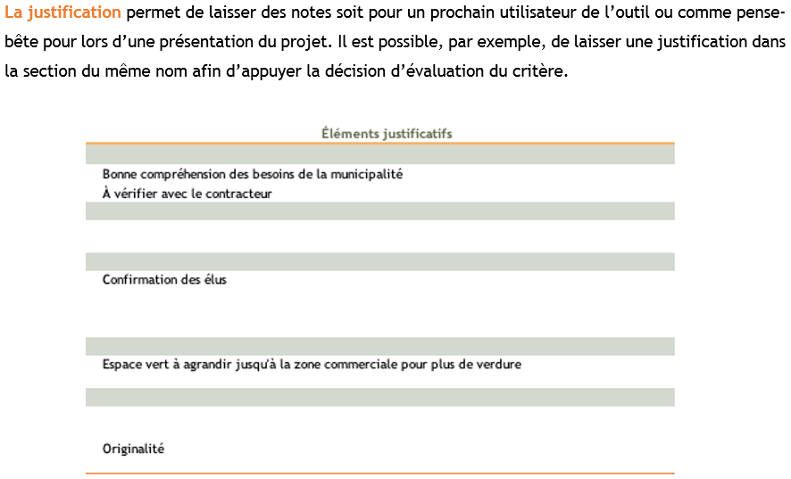
Guide d'utilisation de l'outil

Résultats
Perfomance des dimensions du développement durable
Thématiques | Pondération moyenne | Résultat
Gouvernance | 3.7 | 0%
Social | 3.8 | 0%
Environnement | 3.2 | 0%
Économie | 3.7 | 0%
Total | 3.6 | 0%

Perfomance de la dimension de la gouvernance
Gouvernance | Pondération moyenne | Résultat
Intégration harmonieuse du quartier dans la ville | 4.0 | 0%
Cohésion sociale de l'aménagement du territoire | 4.0 | 0%
Préservation et mise en valeur du patrimoine bâti, culturel et/ou naturel | 3.3 | 0%
Approche novatrice et conception écosystémique | 3.5 | 0%
Établissement de partenariats et approche participative | 3.7 | 0%
Total | 3.7 | 0%

Perfomance de la dimension sociale
Social | Pondération moyenne | Résultat
Accessibilité aux services et à des équipements de qualité | 3.0 | 0%
Qualité des bâtiments résidentiels, des logements et espaces privés | 4.0 | 0%
Qualité des espaces publics et verts | 4.0 | 0%
Sécurité, risques, santé et réduction des nuisances | 4.0 | 0%
Total | 3.8 | 0%

Perfomance de la dimension environnementale
Environnement | Pondération moyenne | Résultat
Gestion de l'énergie | 3.0 | 0%
Gestion des déplacements | 3.0 | 0%
Gestion de l'espace à aménager | 4.0 | 0%
Gestion du milieu naturel et des milieux d'intérêts | 3.9 | 0%
Gestion intégrée de l'eau (potable, pluviale et de ruissellement) | 4.0 | 0%
Gestion des matériaux et des ressources naturelles | 1.0 | 0%
Gestion environnementale du chantier | 3.7 | 0%
Total | 3.2 | 0%

Perfomance de la dimension économique
Économie | Pondération moyenne | Résultat
Favoriser/renforcer l'économie locale | 4.0 | 0%
Mode de fonctionnement en coûts globaux et internalisation des coûts | 4.0 | 0%
Promotion de la production et de la consommation responsables | 3.0 | 0%
Total | 3.7 | 0%

